Chömii
Chömii-Messungen in Audacity |  |  |  |  |  | Messung im Spektrometer bei 16 Schwebungsbäuchen:
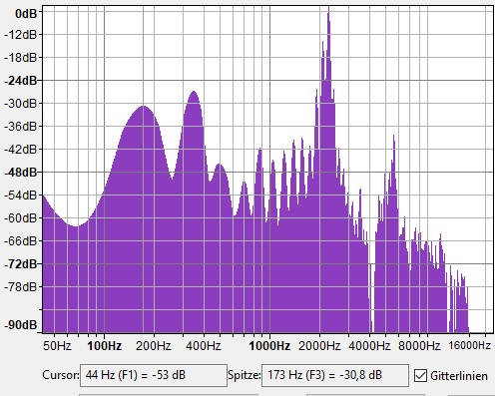
Nr. | Frequ | Taste | T-Frequ | Centabw. |  |  | Nr | Bem | genau:
1 | 174.35 | F2 | 174.61 | -2.61 |  | 174 | 1 | hoch | 174.351
6 | 1046.11 | C5 | 1046.50 | -0.65 |  | 349 | 2 | hoch | 348.703
7 | 1220.46 | Eb5 | 1244.51 | -33.78 |  | 494 | 3 | niedrig | 523.054
8 | 1394.81 | F5 | 1396.91 | -2.61 |  | 697 | 4 | niedrig | 697.406
9 | 1569.16 | G5 | 1567.98 | 1.30 |  | 871 | 5 | niedrig | 871.757
10 | 1743.51 | A5 | 1760.00 | -16.29 |  | 1044 | 6 | niedrig | 1046.108
11 | 1917.87 | B5 | 1864.66 | 48.71 |  | 1220 | 7 | niedrig | 1220.460
12 | 2092.22 | C6 | 2093.00 | -0.65 |  | 1394 | 8 | niedrig | 1394.811
13 | 2266.57 | C#6 | 2217.46 | 37.92 |  | 1568 | 9 | niedrig | 1569.163
14 | 2440.92 | Eb6 | 2489.02 | -33.78 |  | 1742 | 10 | niedrig | 1743.514
15 | 2615.27 | E6 | 2637.02 | -14.34 |  | 1915 | 11 | wir höher | 1917.865
16 | 2789.62 | F6 | 2793.83 | -2.61 |  | 2087 | 12 | noch höher | 2092.217
 |  |  |  |  |  | 2261 | 13 | höchster | 2266.568
 |  |  |  |  |  |  | 14 |  | 2440.920
 |  |  |  |  |  |  | 15 |  | 2615.271
 |  |  |  |  |  |  | 16 |  | 2789.622
 |  |  |  |  |  | …. | …. |  | ….
 |  |  |  |  |  | 5573 | 31.964182679 | kleine Spitze | 5573.000

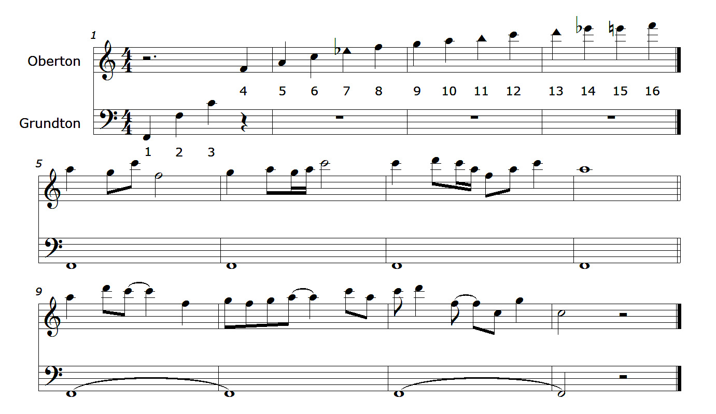

 |  |  |  |  | 0

